Brain Storming

 | Registo de Pesquisas PECI
 |  | Grupo 1
 |  | 2022-11-03

Local/Contexto | Objetivos | Tipos de Interação | Breve descrição
Fábricas, Empresas | Tornar a tomada de conhecimento relativa à Segurança no Trabalho num processo interavtivo para boa compreensão dos trabalhadores | Através de uns óculos VR seria proporcionado um ambiente de trabalho virtual onde todas as regras de segurança e boas práticas no trabalho seriam demonstradas de forma simples e não ficassem na memória como tendo sido uma burocracia que os trabalhadores assinaram. | Obrigatoriamente todos os trabalhadores, especialmente de indústrias, devem tomar conhecimento e assinar um documento relativo à Segurança no Trabalho. No entanto poucos tomam atenção aos detalhes do documento, sendo um assunto bastante importante, devia existir algo mais interativo que levasse á compreensão total dos métodos a adotar para um trabalho seguro.
Quarto Vazio | Criar um quarto ao gosto de cada um, nas dimensões reais | Pode ser usado com oculos VR ou smartphones | Criar um quarto com dimensões de tamanho real onde se pode adicionar mobiliária e acessorios. Para que o usuario possas ver as suas modificações em tamanho real. Tendo melhor noção de como o quarto irá acabar.
Ecrâ virtuais | Ter varios ecras ao mesmo tempo | N/A | Ao usar uns oculos VR pode se adicionar inumeros ecras ao seu espaço pessoal
cartografia de uma fabrica | Digitalização/mapeamento de uma fabrica | Apresentação da frabirca no interior no exterior, para agentes externos | Uso de camerãs em profundidade, sensores, entre outros dispositivos para digitalizar a fabrica.
indentificação de um objeto | indentificação de um objeto | indentificação de um objeto | indentificação de um objeto

Registo de Pesquisas

 | Registo de Pesquisas PECI
 |  |  |  | Grupo 1
 |  |  |  | 2022-11-03

Local/Contexto | Objetivos | Arquitetura global | Dispositivos | Tipos de Interação | Packages de software | Linguagens de programação | Avaliação com peritos/utilizadores | Public-domain | Site
Manipulação de Objetos sem sensores usando VR com tecnologias acessíveis | Adaptar um smartphone a óculos VR de modo a que este funcione como sendo um comando HMD | Baseada em 2 recursos AR: Cloud Anchor Plane Finding | TrackCap (ou outro dispositivo HMD) Smartphone 6DoF | 1 - "Plane Finding" para detetar a posição 6DoF do Smartphone 2 - HMD recolhe as coordenadas 6DoF com recurso a IO-tracking 3 - Utilizando "Cloud Anchor" sincroniza as coordenadas 6DoF de ambos os dispositivos 4 - O dispositivo HMD mostra um CG de uma mão nas coordenadas do smartphone | N/A |  | A posição do comando estava desalinhada com a posição atual, tornando dificil a utilização, seria possível melhorar com o pressionamento premanente de um botão do smartphone | Keisuke Hattori Tatsunori Hirai | https://dl.acm.org/doi/10.1145/3388770.3407430
Smartphone como ferramenta AR via Multi-Touch baseada no método de interações 3D | Tornar a realidade aumentada acessível a qualquer pessoa a partir de um simples smartphone | 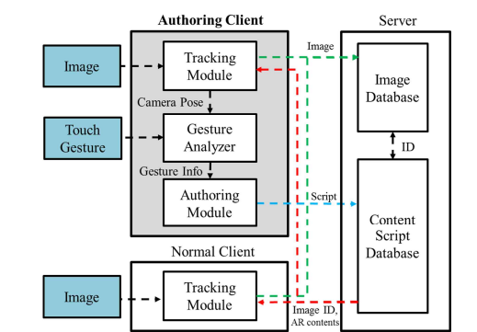 | Smartphone Unity3D | 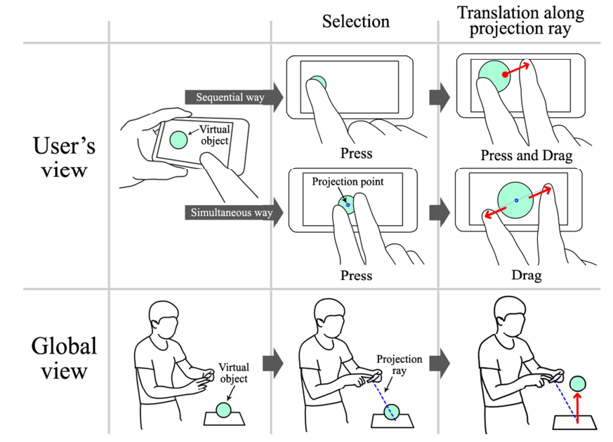 | N/A | C ++ C# Java | A simulação demonstrou que este método interativo fornece uma forma fácil, acessível e conveniente a todos para manipular objetos virtuais, até mesmo pessoas sem qualquer experiência prévia. | Jinki Jung Jihye Hong Sungheon Park Hyun S. Yang | Smartphone as an augmented reality authoring tool via multi-touch based 3D interaction method | Proceedings of the 11th ACM SIGGRAPH International Conference on Virtual-Reality Continuum and its Applications in Industry
VirtualCube: An Immersive 3D Video Communication System | 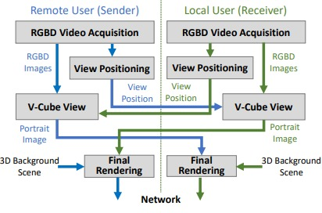 Tornar reuniões a longa distância mais pessoais e interativas |  | Sala tipo cubículo Câmeras RGBD ecrãs LCD 4k | 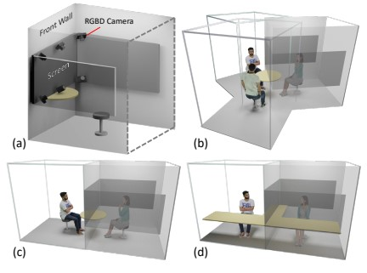 | N/A |  | Esta é uma forma nova e versátil de realizar video conferências. No entanto não tem um sistema de audio bem desenvolvido nem reconhece bem gestos complicados. | Yizhong Zhang Jiaolong Yang Zhen Liu Ruicheng Wang Guojun Chen Xin Tong Baining Guo | https://ieeexplore.ieee.org/document/9714050
Augmented Reality Application to Develop a Learning Tool for Students: Transforming Cellphones into Flashcards | Tornar a aprendizagem com flashcards mais eficiente e intuitiva | NA | Iphones Android Mobile devices | 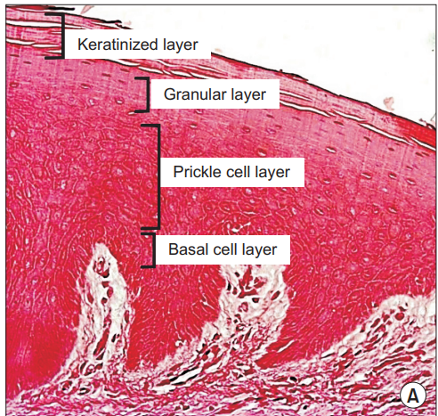 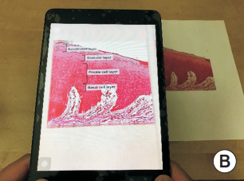 | Unity3D | C# C++ | Maneira simples e eficaz de melhorar a memorização e compreensão de conceitos, através de flashcards virtuias. | Nazlee Sharmin, Ava K. Chow | https://synapse.koreamed.org/articles/1144870?viewtype=pubreader
Realidade aumentada(Arki): Aplicação de visualização de realidade aumentada em modelos arquitetónicos | Permite experiências de Realidade Aumentada, para que seja possível visualizar, compartilhar e comunicar o design com facilidade | NA | IOS | O utlizador pode: Criar tags e anotações em 3D/AR; Visualizar cada história com camadas; Criar a iluminação com sombras em tempo real; Reproduzir animações com arquivos .fbx; Adicionar texturas para mostrar as opções do materiais utilizados; Criar novas realidades através de experiências de Realidade aumentada em grande escala. |  | NA | A tecnologia é uma grande coisa que vai realizar muitas coisas, mas a menos que tenhamos diversas visões em cima da mesa, não teremos grandes soluções. | Sahar Fikouhi | https://www.darfdesign.com/arki.html?utm_medium=website&utm_source=archdaily.com.br
Waking App: empresa de software de realidade virtual e aumentada | Permite aos utilizadores do Autodesk Revit e do Fusion 360 transformarem seus projetos 3D em realidade aumentada e realidade virtual, através de um smartphone ou tablet. | NA | Smartphone Tablet | Através de uma aplicação, os engenheiros podem entrarnos seus projetos e receber uma experiência mais "real" e tangível de suas criações. |  | NA |  | Scott Montgomerie, David Nedohin, Graham Melley | https://www.wakingapp.com/showcase-autodesk?utm_medium=website&utm_source=archdaily.com.br
Augmented reality application to support remote maintenance as a service in the Robotics industry | Permite a um técnico não especializado fazer o reparo de uma máquina da linha de montagem com a ajuda de um especialista e modelos de AR 3d. | 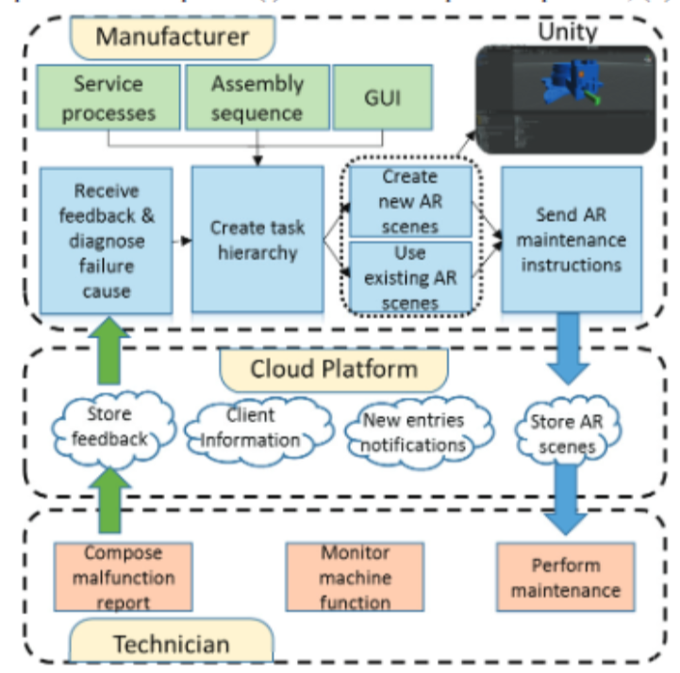 | Smartphones/Tablets AR googles | 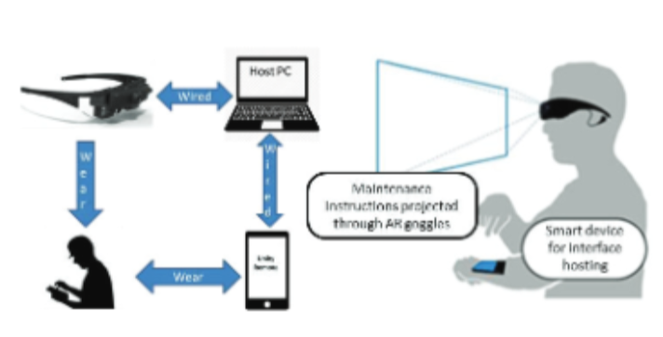 | Unity3D | C# | Na experiencia em questão o tempo utilizado diminuiu de 9 para 2 horas e de 1370$ para 150$ o que traduz um aumento na eficiencia e redução no custo da manutenção e reparo de máquinas numa linha de monstagem | D. MourtzisV. ZogopoulosE. Vlachou | https://reader.elsevier.com/reader/sd/pii/S2212827117303360?token=75695010DF8133E3E9E58C91610ED598EDBFF7E97E901869B423895C9FA8CDD0AFF941C7B9B6A07944AC70D7A54F2E6B&originRegion=eu-west-1&originCreation=20221019083855
Activity recognition from acceleration data using AR model representation and SVM | Reconhecimento de atividade humana sem uso sensores | N/A | tri-axial accelerometer Bluetooth Transmiter Personal Computer | 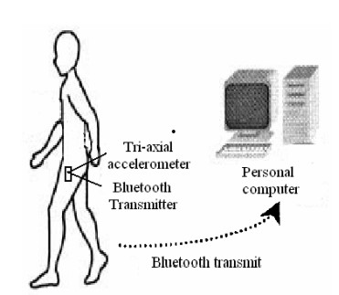 | N/A | N/A | Este novo modelo de realidade aumentada que usa sinais transmitidos pelo "Tri-axil acelarator", reconhece 4 tipo de movimentos(correr, saltar, andar , e estar parado) com 92.25% mais crediveis, do que usando metodos traditionais para captação de movimentos. | Zhen-Yu He Lian-Wen Jin | https://ieeexplore.ieee.org/document/4620779
Automatic Navigation and Landing of an Indoor AR. Drone Quadrotor Using ArUco Marker and Inertial Sensors | Aterramento de drones sem intervenção do homem em um local especifico dentro de edeficios. | N/A | ArUco Drone de baixo de custo IMU Sensor vision sensor | 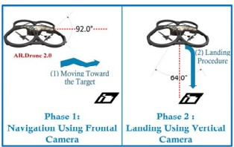 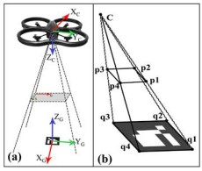 | N/A | N/A | Este metodo tem resultados aceitaveis especialmente tendo em conta que o drone e de baixo custo | Mohammad Fattahi Sani Ghader Karimian | https://ieeexplore.ieee.org/abstract/document/8270408
WebPoseEstimator: A Fundamental and Flexible Pose Estimation Framework for Mobile Web AR | Com base numa câmara e alguns sensores tem por objetivo, baseando-se em APIs desenvolvidas em liguagens acessiveis, fazer o tracking de movimentos e consequentemente mostrar os mesmos num ambiente virtualizado |  | Camara Smartphone IMU Sensor | 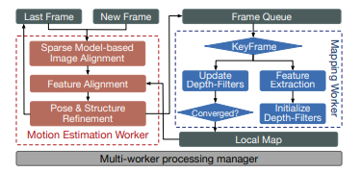 | 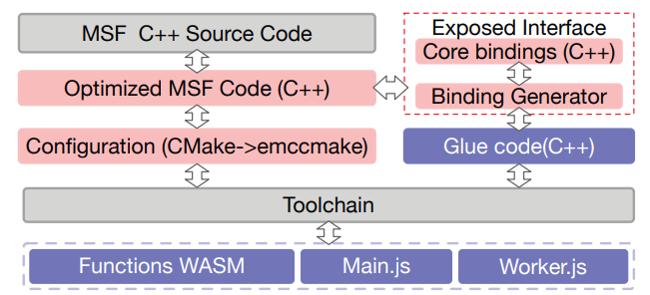 | WASM C++ JavaScript HTML | A ferramenta desenvolvida teve ótimos resultados, deve destacar-se o facto de ter sido desenvolvida adaptando linguagens de facil acesso, tornando o tracking de movimentos/poses mais acessível a qualquer pessoa. | Yakun Huang Xiuquan Qiao Zhijie Tan Jiulin Li Jianwei Zhang | https://ieeexplore.ieee.org/stamp/stamp.jsp?tp=&arnumber=9419132
Sistema de rastreio de movimento sem calibragem, compativel com dispositivos acessíveis | A partir de uma imagem captada pelo Smartphone, em live é possivel, mesmo em casos de cenários estáticos: Inicializar uma projeção AR sem qualquer calibração prévia ou inicialização complexa; Desempenho em tempo real nos Smartphones, mostrando milhões de conteúdos de AR numa vasta gama de equipamentos acessiveis a inúmeros utilizadores | A arquitetura é composta por um módulo de análise de movimento, um outro para rastrear uma dada àrea ou de um alvo plano para superficies que devam ser projetadas num dado plano, caso não se trate de um contúdo onde este não seja necessário existe ainda um módulo de estimativa de pose para a calibração automática 6DoF. | Smartphone VSlam | 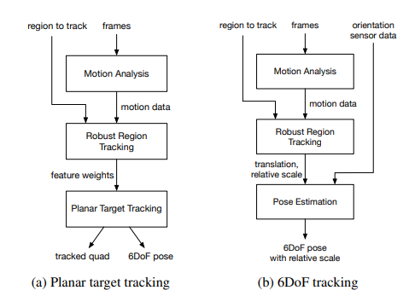 |  |  | O sistema é capaz de reproduzir qualquer imagem 2D ou 3D num dado alvo, à escala pretendida sem qualquer tipo de Calibragem necessária, todos os testes realizados em smartphones tiveram resultados positivos. | Jianing Wei Genzhi Ye Tyler Mullen Matthias Grundmann Adel Ahmadyan Tingbo Hou | https://research.google/pubs/pub48339/
Comparative study of AR software development kits (SDK's) | Know the difference between augmented reality and virtual reality ; know the working of AR system; .Related work done using several AR SDK’s; Augmented reality SDK’s along with their features and comparison of AR SDK’s based on different criteria | (metaio) Obj, Fbx e md2 model formats for 3D; (ARmedia) consist of renderer to render 3D model, tracker to track the target, capture for capturing frames from the device camera and interface to native android and iOS. | Android IOS | D'Fusion technology integrates real time interactive 3D graphics contents on a live video stream; POI’s tracking, support for QR code and barcode reading, built in 3D renderer, optimizations for mobile chips, LLA Marker tracking are different types of interaction; ARmedia SDK | Windows Unity 3D |  | NA | Dhiraj Amin Sharvari Govilkar | International Journal on Computational Sciences & Applications (IJCSA) Vol.5, No.1,February 2015
Recent Advances in Wearable Sensors and Integrated Functional Devices for Virtual and Augmented Reality Applications | Descrever algumas tecnlogias para realçar a interação humana | 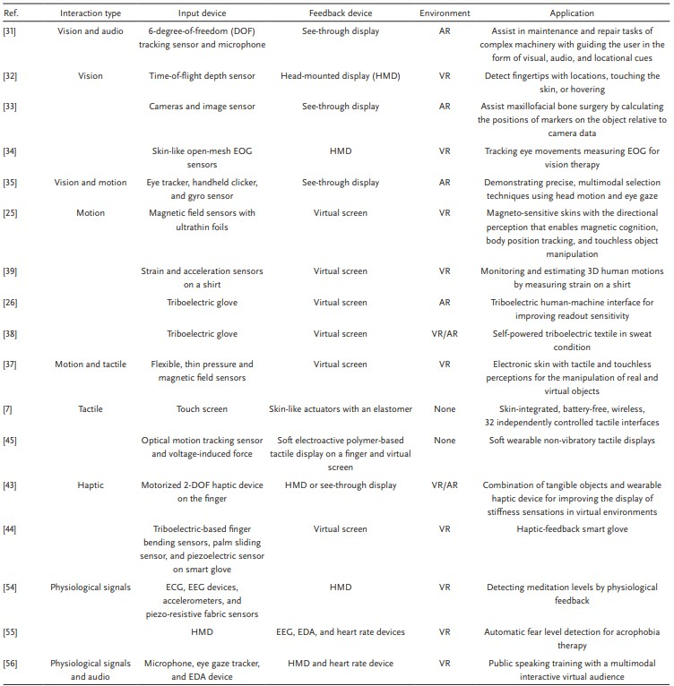 N/A |  | Ver Pdf para ver as diferentes interações com diferentes dispositivos | N/A |  | Sensores de toque, movimento e forca devidamente sincronizados. Poderão levar a AR a melhorar drasticamente, dando uma melhor interação entre usuários. Trabalho futuro será tornar esta experiência "multi-user", onde usuários poderão interagir uns com os outros como no mundo fisico. | Hojoong Kim Young-Tae Kwon Hyo-Ryoung Lim Jong-Hoon Kim Yun-Soung Kim Woon-Hong Yeo | https://research.google/pubs/pub48339/
A Novel Augmented Reality Mobile-Based Application for Biomechanical Measurement | 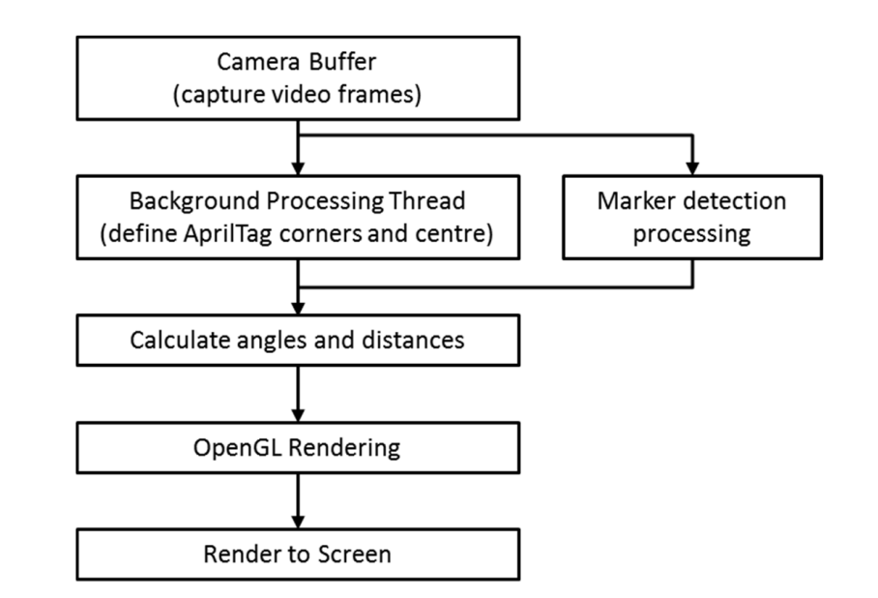 Desenvolver uma aplicação capaz de avaliar postura e range de movimeots humanos com a ajuda de marcadores |  | Smartphone | 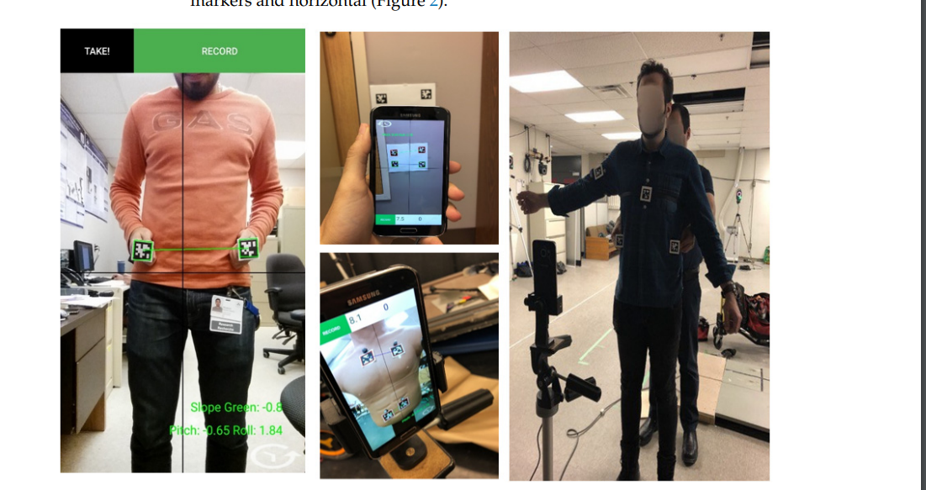 | OpenGL para reenderizar visuais AprilTag2 library | Java C | A aplicação trackeou e mostrou de maneira efectiva aângulos baseados nas avaliações obtidas | Shahin Basiratzadeh Edward D. Lemaire | https://www.mdpi.com/2673-8430/2/2/21
Motion Capture Technology in Industrial Applications: A Systematic Review | Capturar movimentos e capturá-los digitalmente usando cameras de infravermelhos | N/A | Câmaras de infravermelhos | 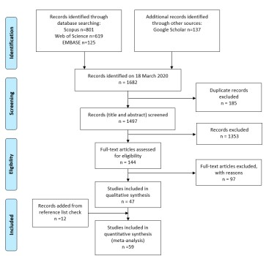 | 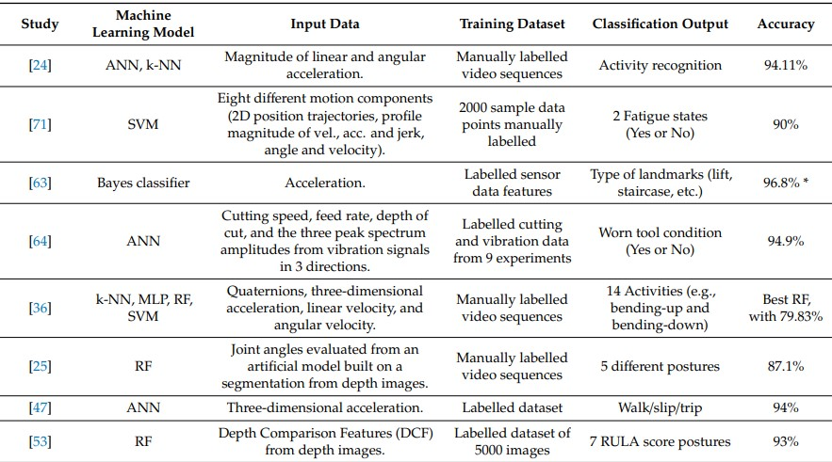 N/A |  |  | Matteo Menolotto Dimitrios-Sokratis Komaris Salvatore Tedesco Brendan O’Flynn Michael Walsh | https://www.mdpi.com/1424-8220/20/19/5687
MOTION DETECTION IN VIDEO CAMERA IMAGES | Aplicação Web para classificação automática de movimentos em imagens gerados por câmeras de vídeo. | N/A | Smartphone | Os experimentos foram realizados com vídeos obtidos de uma base disponível na Web e elaborados pelos autores. Primeiramente é detectado o contorno da pessoa no vídeo fazendo o uso de métodos como o saliency map, filtros de binarização e detecção de bordas; em seguida, definem-se os bounding box dos contornos detectados, e a partir deles é feita a extração de características utilizando sobreposição de contornos e a divisão da imagem por regiões. Para a fase de treinamento e classificação dos contornos detectados, foi utilizado o classificador SVM. | N/A |  |  | Colloquium Exactarum

